상품제안서
특왕부채(로고/0.7T)부채 | 상품코드: F18885

 |  |  |  |  |  |  | 02-412-0044 | www.easy1.co.kr
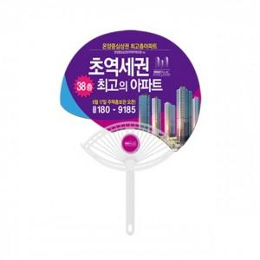

【상세/제작정보】 | ※ 비수기 (9월~4월) 목형비 추가됩니다.별도 문의주세요

【인쇄/포장옵션】 | 풀칼라 / 포장불가능

【공급단가】 | 수량 | 1,000~ | 2,000~ | 3,000~ | 5,000~ | 10,000~
*VAT별도 | 단가 | 540원 | 530원 | 520원 | 510원 | 500원

【상품 URL】 | https://dev.easy1.co.kr:443/src/goods_detail.php?gdno=18885

